Tabele zbiorcze
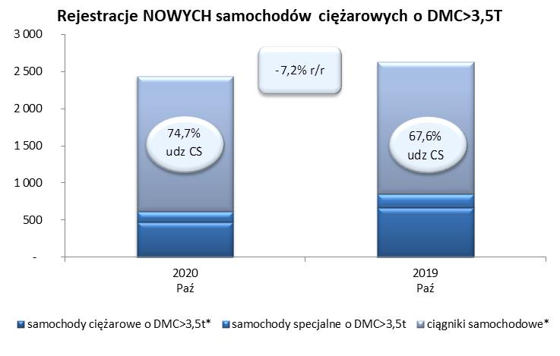
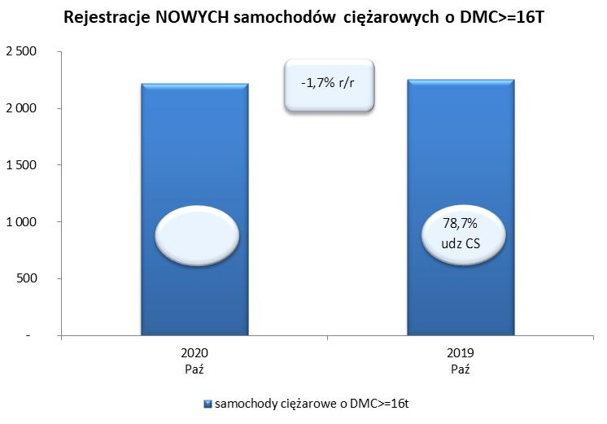
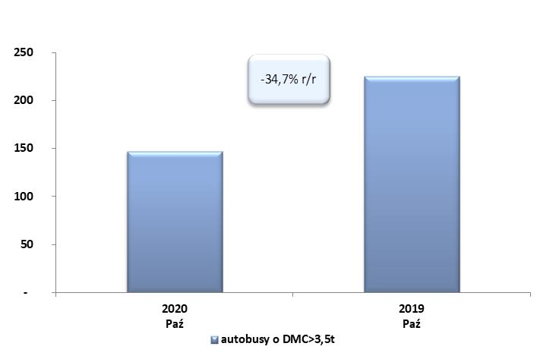
PZPM na podstawie danych CEP (MC) |  |  |  |  |  | 04/11/2020
 |  |  |  |  |  | sztuki
PIERWSZE REJESTRACJE NOWYCH POJAZDÓW UŻYTKOWYCH O DMC>3,5T
 | 2020 Paź | 2019 Paź | % zmiana r/r | 2020 Sty - Paź | 2019 Sty - Paź | % zmiana r/r
SAMOCHODY CIĘŻAROWE - RAZEM | 2,436 | 2,625 | -7.2% | 15,610 | 24,713 | -36.8%
samochody ciężarowe o DMC>3,5t* | 473 | 664 | -28.8% | 3,866 | 5,808 | -33.4%
samochody specjalne o DMC>3,5t | 143 | 187 | -23.5% | 836 | 827 | 1.1%
ciągniki samochodowe* | 1,820 | 1,774 | 2.6% | 10,908 | 18,078 | -39.7%
AUTOBUSY - RAZEM | 147 | 225 | -34.7% | 1,175 | 2,196 | -46.5%
RAZEM POJAZDY UŻYTKOWE | 2,583 | 2,850 | -9.4% | 16,785 | 26,909 | -37.6%
*/ Nie uwzgledniono rejestracji własnych marek krajowych producentów

